Boussole
Mémoire de master en économie industrielle
Digitalisation et ubérisation de l'économie : comment s'adapter à la 3ème révolution industrielle ?
 |  | www.mohamedelafrit.com/asif

 | Annexe : Outil d'évaluation de la maîtrise digitale
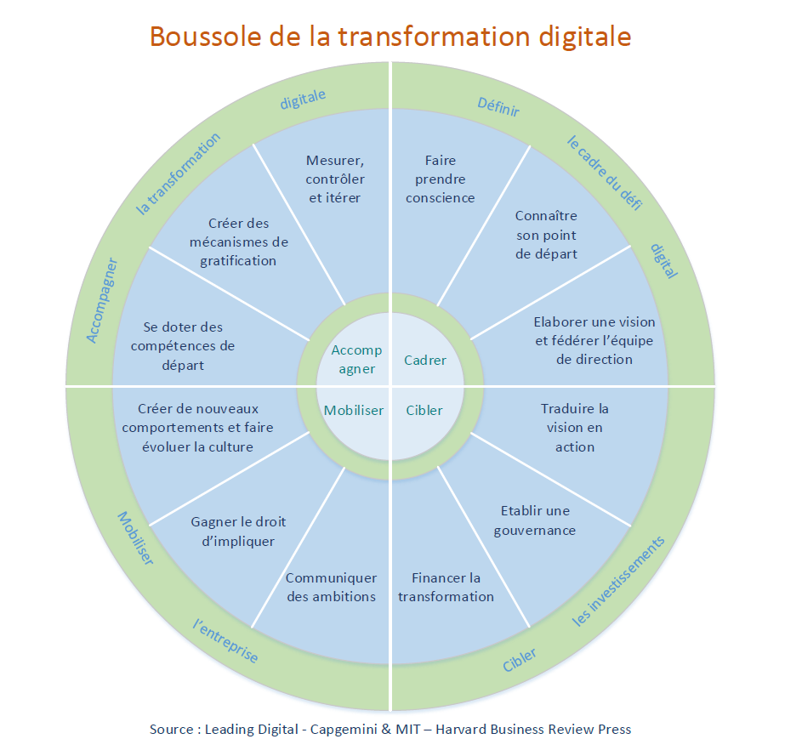

Bibliographie
G. Westerman, D. Bonnet, et A. McAfee, Leading Digital - Turning Technology Into Business Transformation. Harvard Business Press, 2014.

